Лист1
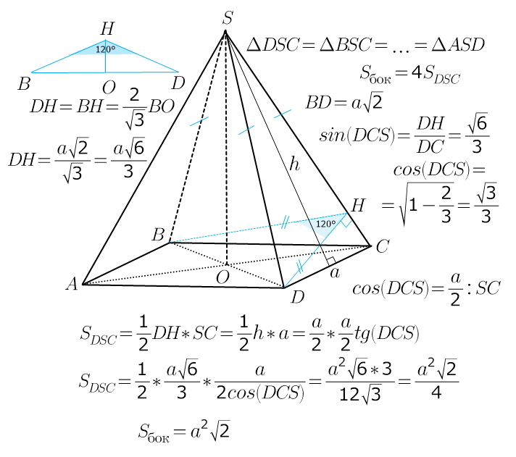
Плоскость 1 |  |  |  |  |  |  |  |  |  |  |  |  |  |  |  |  |  |  | Дано: | стор.осн | а = | 1
A | x | B | y | C | z | D | = | 0 |  |  |  |  |  |  |  |  |  |  |  | выс.пир | Н = | 1
2 |  | 1 |  | 2 |  | -4 | = | 0 |  |  |  |  |  |  |  |  |  |  |  | пол.диаг | d/2 = | 0.70710678119
 |  |  |  |  |  |  |  |  |  |  |  |  |  |  |  |  |  |  |  | бок_ребро | l = | 1.2247448714
Плоскость 2 |  |  |  |  |  |  |  |  |  |  |  |  |  |  |  |  |  |  |  | sin SCO | sin β = | 0.81649658093
A | x | B | y | C | z | D | = | 0 |  |  |  |  |  |  |  |  |  |  |  | перп.бок.реб | ОН = | 0.57735026919
0 |  | 1 |  | 0 |  | 0 | = | 0 |  |  |  |  |  |  |  |  |  |  |  | меж.бок.гран | ˂BHD = | 1.7721542476 | радиан
 |  |  |  |  |  |  |  |  |  |  |  |  |  |  |  |  |  |  |  |  |  | 101.53695903 | градус
cos α = | |A1·A2 + B1·B2 + C1·C2| |  |  | cos α = |  |  | α рад = | α град = |  |  |  |  |  |  |  |  |  |  |  | уг.бок.ребра | ˂SCO = | 0.95531661812 | радиан
 | √(A12 + B12 + C12)*√(A22 + B22 + C₂²) |  |  | 0.33333333333 |  |  | 1.2309594173 | 70.528779366 |  |  |  |  |  |  |  |  |  |  |  |  |  | 54.735610317 | градус
 |  |  |  |  |  |  |  |  |  |  |  |  |  |  |  |  |  |  |  | уг.бок.гран | ˂α = | 1.1071487178 | радиан
0 |  | 1 |  | 0 | 1 |  |  |  |  |  |  |  |  |  |  |  |  |  |  |  |  | 63.434948823 | градус
 |  |  |  |  | 1 | 35
 |  |  |  |  |  | 35

Точки прямой РМ |  |  |  |  |  | Точки плоскости CDP
Точка Р |  |  | Точка М |  |  | Точка C |  |  | Точка D |  |  |  | Точка P
x | y | z | x | y | z | x1 | y1 | z1 | x2 | y2 | z2 |  | x3 | y3 | z3
1 | 1 | 1.7320508076 | 1 | 2 | 0 | 2 | 0 | 0 | 2 | 2 | 0 |  | 1 | 1 | 1.7320508076
 |  |  |  |  |  |  |  |  |  |  |  |  |  |  |  |  | x - | y -
Вектор MP |  |  | Коэф. пл. CDP |  |  |  |  |  |  |  | x - | -2 | y - | 0 | z - | 0 | -2 | 0
х | y | z | A | B | C |  |  |  |  |  |  | 0 |  | 2 |  | 0 | 0 | 2
0 | -1 | 1.7320508076 | 3.4641016151 | 0 | 2 |  |  |  |  |  |  | -1 |  | 1 |  | 1.7320508076 | -1 | 1

 |  |  |  |  |  |  |  |  |  |  | 3.4641016151 | *(x - | -2 | ) + | 0 | *(y - | 0 | ) + | 0 | *(z - | 0 | ) -

Угол между прямой MP и плоскостью CDP |  |  |  |  |  |  |  |  |  |  | 0 | *(y - | 0 | ) | 0 | *(x - | -2 | ) - | 2 | *(z - | 0 | ) =

sin(MP_CDP) = |  | 3.4641016151 |  |  |  |  |  |  |  |  | 3.4641016151 | *(x - | -2 | ) + | 0 | *(y - | 0 | ) + | 2 | *(z - | 0 | ) =
 |  | 2 | 4 | 8 | 0.433013
 |  |  |  |  | 0.44783239693 | радиан |  |  | Уравнение CDP |  | 3.4641016151 | x | + | 0 | y | + | 2 | z | + | -6.9282032303 | = | 0
 |  |  |  |  | 25.658906273 | градус

